Estadísticas
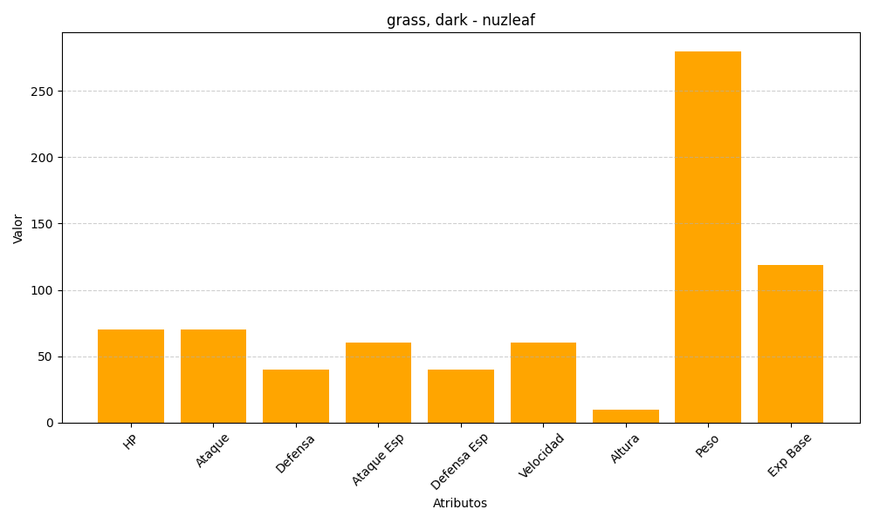
ID | Nombre | Tipo | HP | Ataque | Defensa | Ataque Especial | Defensa Especial | Velocidad | Altura | Peso | Experiencia Base
274 | nuzleaf | grass, dark | 70 | 70 | 40 | 60 | 40 | 60 | 10 | 280 | 119

